Sheet1
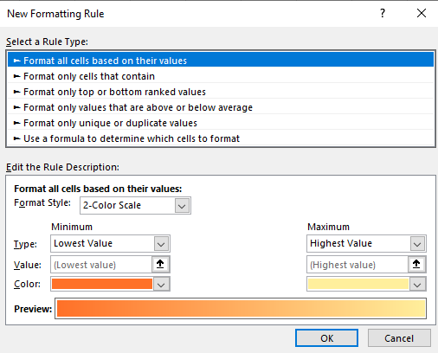
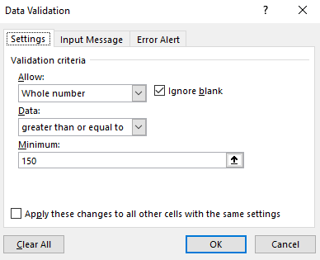
STT | Mã hàng | Số lượng | 1 |  | 2
1 | A30SU
2 | B25DU
3 | C28KE
4 | A20DU
5 | C25KE
6 | C27SU
7 | C32DU
8 | B18KE
9 | A26SU
10 | A28DU
11 | C30SU
12 | C33KE

1/ Số Lượng chỉ cho phép nhập số Nguyên và >=150. Xuất thông báo lỗi khi vi phạm, nhập hết cột số lượng
2/ Tô 2 màu từ thấp đến cao cho cột Số Lượng
3/ Tô màu cho dòng thỏa điều kiện Mã Hàng C và có Số Lượng > 500

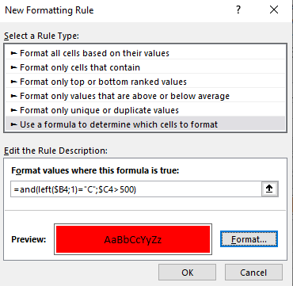
 |  |  |  | 3

